CollectiveAccess
Image | Object | Description | Date
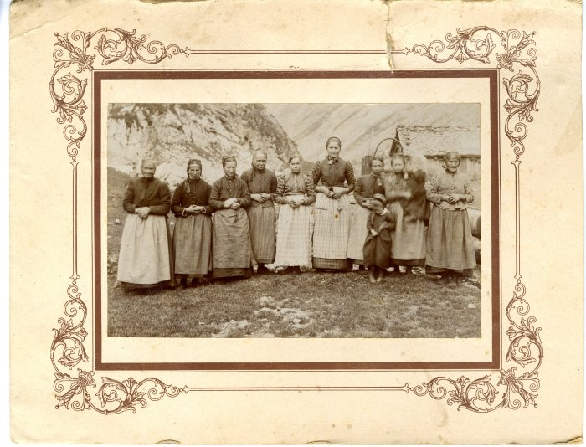 | Bergères à l'alpage de Salvadon dans les années 1910 (40-017) | Bergères à l'alpage de Salvadon dans les années 1910

